TK_Statistika
Tento hárok slúži na zobrazenie tematickej kategórie Štatistika tak, ako je definovaná v prílohe Nariadenia - ide o podporný materiál, ktorý umožňuje lepšie pochopenie špecifických atribútov jednotlivých súborov údajov s vysokou hodnotou s cieľom vyplnenia príslušných kariet na nasledujúcich hárkoch.

Štatistika Súbory údajov v rozsahu pôsobnosti Tematická kategória štatistiky sa vzťahuje na súbory štatistických údajov s výnimkou mikroúdajov, ktoré sa týkajú povinností podávať správy vymedzených v právnych aktoch uvedených ďalej v tabuľke. V záujme úplnej identifikácie príslušných právnych odkazov v právnych aktoch je pri niektorých súboroch údajov potrebné odvolať sa na pojmy z viacerých ustanovení a príloh, ako sa uvádza ďalej v tabuľkách 1 až 18. V prípade týchto súborov údajov sa uplatňujú vymedzenia uvedené v právnych aktoch spomenutých ďalej v tabuľke. Právne akty sa uplatňujú aj tam, kde je to uvedené v poznámkach pod čiarou k tabuľkám 1 až 18. (Pozn.: tabuľky 1-18 sú umiestnené na príslušných hárkoch kariet HVD.) Časové rady sa začínajú najneskôr v deň začiatku uplatňovania príslušného právneho aktu uvedeného ďalej v tabuľke.
Podmienky uverejňovania a opakovaného použitia a) Súbory údajov sprístupnené na opakované použitie: -tak často, ako je to vyžadované v príslušnej legislatíve a uvedené v oddiele 4.1. (napr. mesačne, štvrťročne, ročne) (Pozn.: oddiel 4.1 je tvorený tabuľkami 1-18, ktoré sú umiestnené na príslušných hárkoch kariet HVD); -za podmienok licencie Creative Commons BY 4.0, alebo inej rovnocennej alebo menej reštriktívnej otvorenej licencie; -vo formáte CSV, XML (SDMX), JSON alebo inom verejne dokumentovanom, otvorenom, strojovo čitateľnom formáte uznávanom v Únii alebo medzinárodne; -pomocou rozhraní API a hromadného stiahnutia; b) Metaúdaje, ktoré opisujú súbor údajov, sú prístupné v podobe dobre vyvinutého štruktúrovaného súboru obsahujúceho aspoň opis štatistických údajov, štatistických konceptov, metodológií a informácií o kvalite údajov. c) Súbory údajov sú opísané v kompletnej a verejne dostupnej online dokumentácii, ktorá opisuje aspoň štruktúru údajov a ich sémantiku. d) V súboroch údajov sa používajú, tam kde je to možné, verejne zdokumentované kontrolované slovníky a taxonómie uznávané medzinárodne alebo v Únii.

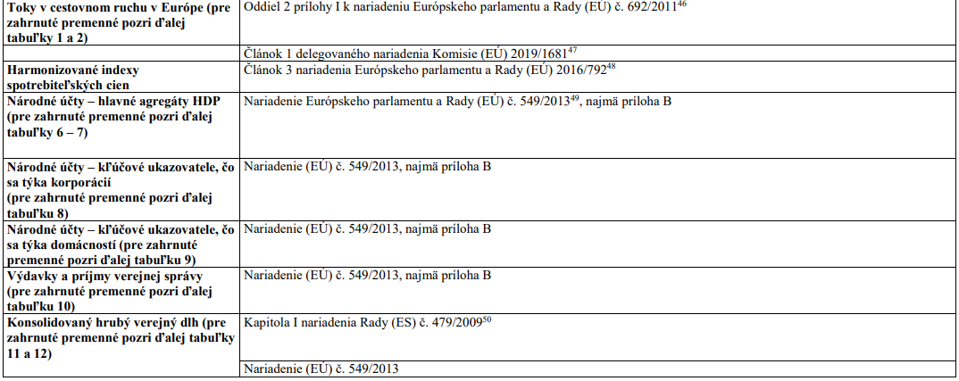

44 Nariadenie Európskeho parlamentu a Rady (EÚ) 2019/2152 z 27. novembra 2019 o európskych podnikových štatistikách, ktorým sa zrušuje 10 právnych aktov v oblasti podnikových štatistík (Ú. v. EÚ L 327, 17.12.2019, s. 1). 45 Vykonávacie nariadenie Komisie (EÚ) 2020/1197 z 30. júla 2020, ktorým sa stanovujú technické špecifikácie a podrobnosti podľa nariadenia Európskeho parlamentu a Rady (EÚ) 2019/2152 o európskych podnikových štatistikách, ktorým sa zrušuje 10 právnych aktov v oblasti podnikových štatistík (Ú. v. EÚ L 271, 18.8.2020, s. 1). 46 Nariadenie Európskeho parlamentu a Rady (EÚ) č. 692/2011 zo 6. júla 2011 o európskej štatistike cestovného ruchu, ktorým sa zrušuje smernica Rady 95/57/ES (Ú. v. EÚ L 192, 22.7.2011, s. 17). 47 Delegované nariadenie Komisie (EÚ) 2019/1681 z 1. augusta 2019, ktorým sa mení nariadenie Európskeho parlamentu a Rady (EÚ) č. 692/2011 o európskej štatistike cestovného ruchu, pokiaľ ide o lehoty na zasielanie údajov a prispôsobenie príloh I a II (Ú. v. EÚ L 258, 9.10.2019, s. 1). 48 Nariadenie Európskeho parlamentu a Rady (EÚ) 2016/792 z 11. mája 2016 o harmonizovaných indexoch spotrebiteľských cien a indexe cien nehnuteľností na bývanie a o zrušení nariadenia Rady (ES) č. 2494/95 (Ú. v. EÚ L 135, 24.5.2016, s. 11). 49 Nariadenie Európskeho parlamentu a Rady (EÚ) č. 549/2013 z 21. mája 2013 o európskom systéme národných a regionálnych účtov v Európskej únii (Ú. v. EÚ L 174, 26.6.2013, s. 1). 50 Nariadenie Rady (ES) č. 479/2009 z 25. mája 2009 o uplatňovaní Protokolu o postupe pri nadmernom schodku, ktorý tvorí prílohu Zmluvy o založení Európskeho spoločenstva (kodifikované znenie) (Ú. v. EÚ L 145, 10.6.2009, s. 1).
51 Nariadenie Európskeho parlamentu a Rady (EÚ) č. 691/2011 zo 6. júla 2011 o európskych environmentálnych ekonomických účtoch (Ú. v. EÚ L 192, 22.7.2011, s. 1). 52 Nariadenie Európskeho parlamentu a Rady (ES) č. 2150/2002 z 25. novembra 2002 o štatistike o odpadoch (Ú. v. ES L 332, 9.12.2002, s. 1). 53 Nariadenie Európskeho parlamentu a Rady (EÚ) č. 1260/2013 z 20. novembra 2013 o európskej demografickej štatistike (Ú. v. EÚ L 330, 10.12.2013, s. 39). 54 Vykonávacie nariadenie Komisie (EÚ) č. 205/2014 zo 4. marca 2014, ktorým sa stanovujú jednotné podmienky vykonávania nariadenia Európskeho parlamentu a Rady (EÚ) č. 1260/2013 o európskej demografickej štatistike, pokiaľ ide o členenie údajov, termíny predkladania a revízie údajov (Ú. v. EÚ L 65, 5.3.2014, s. 10). 55 Nariadenie Európskeho parlamentu a Rady (ES) č. 862/2007 z 11. júla 2007 o štatistike Spoločenstva o migrácii a medzinárodnej ochrane, ktorým sa zrušuje nariadenie Rady (EHS) č. 311/76 o zostavovaní štatistík zahraničných pracovníkov (Ú. v. EÚ L 199, 31.7.2007, s. 23). 56 Nariadenie Komisie (EÚ) č. 351/2010 z 23. apríla 2010, ktorým sa vykonáva nariadenie Európskeho parlamentu a Rady (ES) č. 862/2007 o štatistike Spoločenstva o migrácii a medzinárodnej ochrane, pokiaľ ide o vymedzenia kategórií skupín krajiny narodenia, skupín krajiny predchádzajúceho obvyklého pobytu, skupín krajiny nasledujúceho obvyklého pobytu a skupín štátnej príslušnosti (Ú. v. EÚ L 104, 24.4.2010, s. 37). 57 Nariadenie Európskeho parlamentu a Rady (EÚ) 2020/851 z 18. júna 2020, ktorým sa mení nariadenie (ES) č. 862/2007 o štatistike Spoločenstva o migrácii a medzinárodnej ochrane (Ú. v. EÚ L 198/1, 22.6.2020, s. 1). 58 Nariadenie Komisie (EÚ) č. 328/2011 z 5. apríla 2011, ktorým sa vykonáva nariadenie Európskeho parlamentu a Rady (ES) č. 1338/2008 o štatistikách Spoločenstva v oblasti verejného zdravia a bezpečnosti a ochrany zdravia pri práci, pokiaľ ide štatistiku o príčinách smrti (Ú. v. EÚ L 90, 6.4.2011,
59 Nariadenie Komisie (EÚ) č. 349/2011 z 11. apríla 2011, ktorým sa vykonáva nariadenie Európskeho parlamentu a Rady (ES) č. 1338/2008 o štatistikách Spoločenstva v oblasti verejného zdravia a bezpečnosti a ochrany zdravia pri práci, pokiaľ ide o štatistiku pracovných úrazov (Ú. v. EÚ L 97, 12.4.2011, s. 3). 60 93/704/ES: Rozhodnutie Rady z 30. novembra 1993 o vytvorení databázy Spoločenstva o cestných nehodách (Ú. v. ES L 329, 30.12.1993, s. 63). 61 Nariadenie Komisie (EÚ) 2015/359 zo 4. marca 2015, ktorým sa vykonáva nariadenie Európskeho parlamentu a Rady (ES) č. 1338/2008, pokiaľ ide o štatistiku výdavkov na zdravotnú starostlivosť a jej financovanie (Ú. v. EÚ L 62, 6.3.2015, s. 6). 62 Nariadenie Európskeho parlamentu a Rady (EÚ) 2019/1700 z 10. októbra 2019, ktorým sa zavádza spoločný rámec pre európske štatistiky o osobách a domácnostiach na základe individuálnych údajov zbieraných zo vzoriek, ktorým sa menia nariadenia Európskeho parlamentu a Rady (ES) č. 808/2004, (ES) č. 452/2008 a (ES) č. 1338/2008 a ktorým sa zrušuje nariadenie Európskeho parlamentu a Rady (ES) č. 1177/2003 a nariadenie Rady (ES) č. 577/98 (Ú. v. EÚ L 261I, 14.10.2019, s. 1). 63 Vykonávacie nariadenie Komisie (EÚ) 2019/2180 zo 16. decembra 2019, ktorým sa stanovuje podrobná forma a podrobný obsah správ o kvalite podľa nariadenia Európskeho parlamentu a Rady (EÚ) 2019/1700 (Ú. v. EÚ L 330, 20.12.2019, s. 8). 64 Vykonávacie nariadenie Komisie (EÚ) 2019/2181 zo 16. decembra 2019, ktorým sa stanovuje podrobná forma a podrobný obsah správ o kvalite podľa nariadenia Európskeho parlamentu a Rady (EÚ) 2019/1700 (Ú. v. EÚ L 330, 20.12.2019, s. 16). 65 Vykonávacie nariadenie Komisie (EÚ) 2019/2242 zo 16. decembra 2019, ktorým sa špecifikujú technické prvky súborov údajov, stanovujú technické formáty a špecifikuje podrobná forma a podrobný obsah správ o kvalite týkajúcich sa organizácie výberového zisťovania v doméne „príjem a životné podmienky“ podľa nariadenia Európskeho p

Toky v cestovnom ruchu
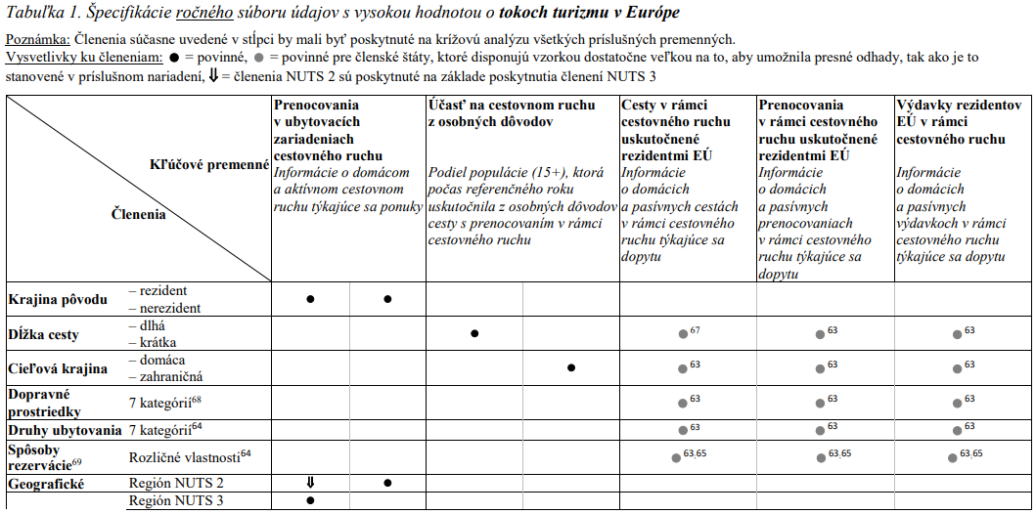
OZNAČENIE | IDENTIFIKAČNÉ ATRIBÚTY
IA_1 | Názov súboru údajov s vysokou hodnotou
IA_2 | Označenie súboru údajov s vysokou hodnotou podľa Nariadenia | Toky v cestovnom ruchu v Európe
IA_3 | Vlastník
IA_4 | Poskytovateľ
IA_5 | Tematická kategória | Štatistika

 |  | Mapovacia fáza
OZNAČENIE | VŠEOBECNÉ ATRIBÚTY | Odpoveď | Vysvetlenie
VA_1 | Dostupné bezplatne?
VA_2 | Udelená výnimka z poskytovania súboru údajov bezplatne?
VA_3 | Aká licencia je uplatňovaná na opakované použitie súboru údajov?
VA_4 | Strojovo čitateľný formát?
VA_5 | Poskytované prostredníctvom API?
VA_6 | Sú stanovené podmienky používania rozhrania API?
VA_7 | Sú zverejnené podmienky používania API?
VA_8 | Sú podmienky používania API dostupné v ľudským okom čitateľnom formáte?
VA_9 | Sú podmienky používania API dostupné v strojovo čitateľnom formáte?
VA_10 | Je k podmienkam používania rozhrania API priložená dokumentácia rozhrania API?
VA_11 | Je dokumentácia rozhrania API v otvorenom formáte?
VA_12 | Je dokumentácia rozhrania API v ľudským okom čitateľnom formáte?
VA_13 | Je dokumentácia rozhrania API v strojovo čitateľnom formáte?
VA_14 | Sú stanovené kritériá kvality služby (výkon, kapacita, dostupnosť)?
VA_15 | Sú zverejnené kritériá kvality služby (výkon, kapacita, dostupnosť)?
VA_16 | Je určený kontaktný bod pre otázky a záležitosti týkajúce sa rozhrania API?
VA_17 | Obsahuje súbor údajov v metaúdajoch označenie ako súbor údajov s vysokou hodnotou?
VA_18 | Poskytované na hromadné stiahnutie?
VA_19 | Online odkaz na metaúdaje?
VA_20 | Trvalý odkaz na podmienky udelenia licencie na opakované použitie?
VA_21 | Trvalý odkaz na rozhranie API?

ŠPECIFICKÉ ATRIBÚTY | CIEĽOVÝ STAV | ODPOVEĎ
Kľúčové premenné | Oddiel 2 prílohy I k nariadeniu Európskeho parlamentu a Rady (EÚ) č. 692/2011 (pre zahrnuté premenné pozri ďalej tabuľky 1 a 2 nižšie)
Frekvencia | Tak často, ako je to vyžadované v príslušnej legislatíve.
Opakované použitie | Za podmienok licencie Creative Commons BY 4.0, alebo inej rovnocennej alebo menej reštriktívnej otvorenej licencie.
Formát | Vo formáte CSV, XML (SDMX), JSON alebo inom verejne dokumentovanom, otvorenom, strojovo čitateľnom formáte .uznávanom v Únii alebo medzinárodne.
API | Áno.
Hromadné stiahnutie | Áno.
Metaúdaje opisujúce súbor údajov | Metaúdaje, ktoré opisujú súbor údajov, sú prístupné v podobe dobre vyvinutého štruktúrovaného súboru obsahujúceho aspoň opis štatistických údajov, štatistických konceptov, metodológií a informácií o kvalite údajov.
Dokumentácia | Súbory údajov sú opísané v kompletnej a verejne dostupnej online dokumentácii, ktorá opisuje aspoň štruktúru údajov a ich sémantiku.
Slovníky/taxonómie | V súboroch údajov sa používajú, tam kde je to možné, verejne zdokumentované kontrolované slovníky a taxonómie uznávané medzinárodne alebo v Únii.

NA hlavne agregaty
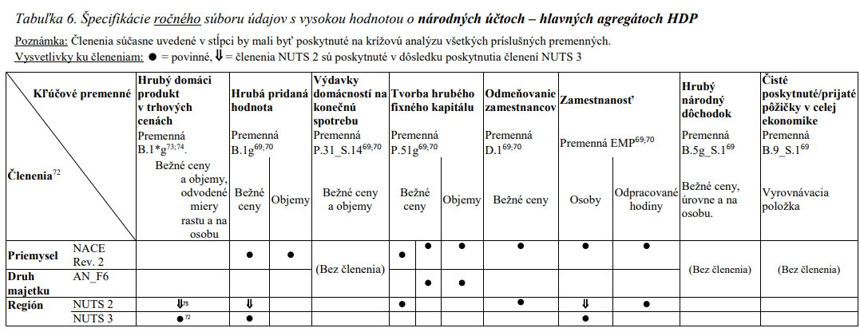
OZNAČENIE | IDENTIFIKAČNÉ ATRIBÚTY
IA_1 | Názov súboru údajov s vysokou hodnotou
IA_2 | Označenie súboru údajov s vysokou hodnotou podľa Nariadenia | Národné účty – hlavné agregáty HDP
IA_3 | Vlastník
IA_4 | Poskytovateľ
IA_5 | Tematická kategória | Štatistika

 |  | Mapovacia fáza
OZNAČENIE | VŠEOBECNÉ ATRIBÚTY | Odpoveď | Vysvetlenie
VA_1 | Dostupné bezplatne?
VA_2 | Udelená výnimka z poskytovania súboru údajov bezplatne?
VA_3 | Aká licencia je uplatňovaná na opakované použitie súboru údajov?
VA_4 | Strojovo čitateľný formát?
VA_5 | Poskytované prostredníctvom API?
VA_6 | Sú stanovené podmienky používania rozhrania API?
VA_7 | Sú zverejnené podmienky používania API?
VA_8 | Sú podmienky používania API dostupné v ľudským okom čitateľnom formáte?
VA_9 | Sú podmienky používania API dostupné v strojovo čitateľnom formáte?
VA_10 | Je k podmienkam používania rozhrania API priložená dokumentácia rozhrania API?
VA_11 | Je dokumentácia rozhrania API v otvorenom formáte?
VA_12 | Je dokumentácia rozhrania API v ľudským okom čitateľnom formáte?
VA_13 | Je dokumentácia rozhrania API v strojovo čitateľnom formáte?
VA_14 | Sú stanovené kritériá kvality služby (výkon, kapacita, dostupnosť)?
VA_15 | Sú zverejnené kritériá kvality služby (výkon, kapacita, dostupnosť)?
VA_16 | Je určený kontaktný bod pre otázky a záležitosti týkajúce sa rozhrania API?
VA_17 | Obsahuje súbor údajov v metaúdajoch označenie ako súbor údajov s vysokou hodnotou?
VA_18 | Poskytované na hromadné stiahnutie?
VA_19 | Online odkaz na metaúdaje?
VA_20 | Trvalý odkaz na podmienky udelenia licencie na opakované použitie?
VA_21 | Trvalý odkaz na rozhranie API?

ŠPECIFICKÉ ATRIBÚTY | CIEĽOVÝ STAV | ODPOVEĎ
Kľúčové premenné | Nariadenie Európskeho parlamentu a Rady (EÚ) č. 549/2013, najmä príloha B (pre zahrnuté premenné pozri ďalej tabuľky 6 – 7 nižšie)
Frekvencia | Tak často, ako je to vyžadované v príslušnej legislatíve.
Opakované použitie | Za podmienok licencie Creative Commons BY 4.0, alebo inej rovnocennej alebo menej reštriktívnej otvorenej licencie.
Formát | Vo formáte CSV, XML (SDMX), JSON alebo inom verejne dokumentovanom, otvorenom, strojovo čitateľnom formáte .uznávanom v Únii alebo medzinárodne.
API | Áno.
Hromadné stiahnutie | Áno.
Metaúdaje opisujúce súbor údajov | Metaúdaje, ktoré opisujú súbor údajov, sú prístupné v podobe dobre vyvinutého štruktúrovaného súboru obsahujúceho aspoň opis štatistických údajov, štatistických konceptov, metodológií a informácií o kvalite údajov.
Dokumentácia | Súbory údajov sú opísané v kompletnej a verejne dostupnej online dokumentácii, ktorá opisuje aspoň štruktúru údajov a ich sémantiku.
Slovníky/taxonómie | V súboroch údajov sa používajú, tam kde je to možné, verejne zdokumentované kontrolované slovníky a taxonómie uznávané medzinárodne alebo v Únii.

Vydavky a prijmy VS
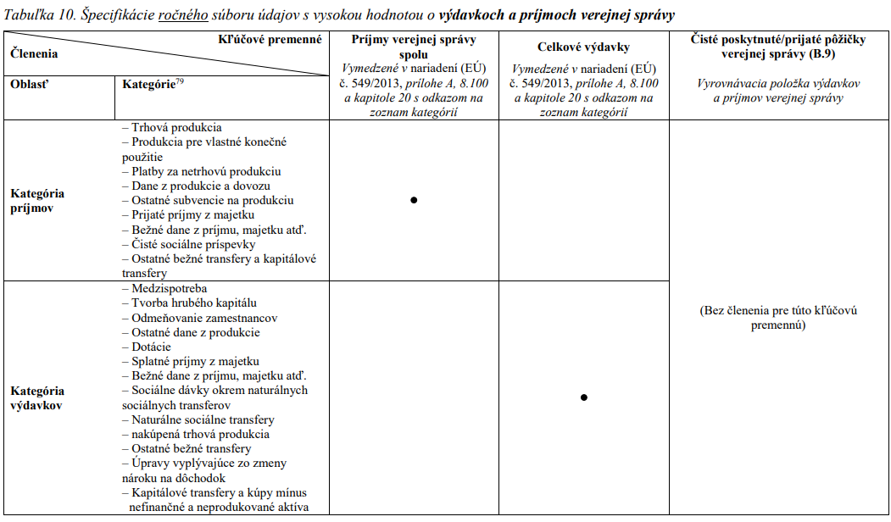
OZNAČENIE | IDENTIFIKAČNÉ ATRIBÚTY
IA_1 | Názov súboru údajov s vysokou hodnotou
IA_2 | Označenie súboru údajov s vysokou hodnotou podľa Nariadenia | Výdavky a príjmy verejnej správy
IA_3 | Vlastník
IA_4 | Poskytovateľ
IA_5 | Tematická kategória | Štatistika

 |  | Mapovacia fáza
OZNAČENIE | VŠEOBECNÉ ATRIBÚTY | Odpoveď | Vysvetlenie
VA_1 | Dostupné bezplatne?
VA_2 | Udelená výnimka z poskytovania súboru údajov bezplatne?
VA_3 | Aká licencia je uplatňovaná na opakované použitie súboru údajov?
VA_4 | Strojovo čitateľný formát?
VA_5 | Poskytované prostredníctvom API?
VA_6 | Sú stanovené podmienky používania rozhrania API?
VA_7 | Sú zverejnené podmienky používania API?
VA_8 | Sú podmienky používania API dostupné v ľudským okom čitateľnom formáte?
VA_9 | Sú podmienky používania API dostupné v strojovo čitateľnom formáte?
VA_10 | Je k podmienkam používania rozhrania API priložená dokumentácia rozhrania API?
VA_11 | Je dokumentácia rozhrania API v otvorenom formáte?
VA_12 | Je dokumentácia rozhrania API v ľudským okom čitateľnom formáte?
VA_13 | Je dokumentácia rozhrania API v strojovo čitateľnom formáte?
VA_14 | Sú stanovené kritériá kvality služby (výkon, kapacita, dostupnosť)?
VA_15 | Sú zverejnené kritériá kvality služby (výkon, kapacita, dostupnosť)?
VA_16 | Je určený kontaktný bod pre otázky a záležitosti týkajúce sa rozhrania API?
VA_17 | Obsahuje súbor údajov v metaúdajoch označenie ako súbor údajov s vysokou hodnotou?
VA_18 | Poskytované na hromadné stiahnutie?
VA_19 | Online odkaz na metaúdaje?
VA_20 | Trvalý odkaz na podmienky udelenia licencie na opakované použitie?
VA_21 | Trvalý odkaz na rozhranie API?

ŠPECIFICKÉ ATRIBÚTY | CIEĽOVÝ STAV | ODPOVEĎ
Kľúčové premenné | Nariadenie (EÚ) č. 549/2013, najmä príloha B (pre zahrnuté premenné pozri ďalej tabuľku 10 nižšie)
Frekvencia | Tak často, ako je to vyžadované v príslušnej legislatíve.
Opakované použitie | Za podmienok licencie Creative Commons BY 4.0, alebo inej rovnocennej alebo menej reštriktívnej otvorenej licencie.
Formát | Vo formáte CSV, XML (SDMX), JSON alebo inom verejne dokumentovanom, otvorenom, strojovo čitateľnom formáte .uznávanom v Únii alebo medzinárodne.
API | Áno.
Hromadné stiahnutie | Áno.
Metaúdaje opisujúce súbor údajov | Metaúdaje, ktoré opisujú súbor údajov, sú prístupné v podobe dobre vyvinutého štruktúrovaného súboru obsahujúceho aspoň opis štatistických údajov, štatistických konceptov, metodológií a informácií o kvalite údajov.
Dokumentácia | Súbory údajov sú opísané v kompletnej a verejne dostupnej online dokumentácii, ktorá opisuje aspoň štruktúru údajov a ich sémantiku.
Slovníky/taxonómie | V súboroch údajov sa používajú, tam kde je to možné, verejne zdokumentované kontrolované slovníky a taxonómie uznávané medzinárodne alebo v Únii.

Konsolidovany dlh
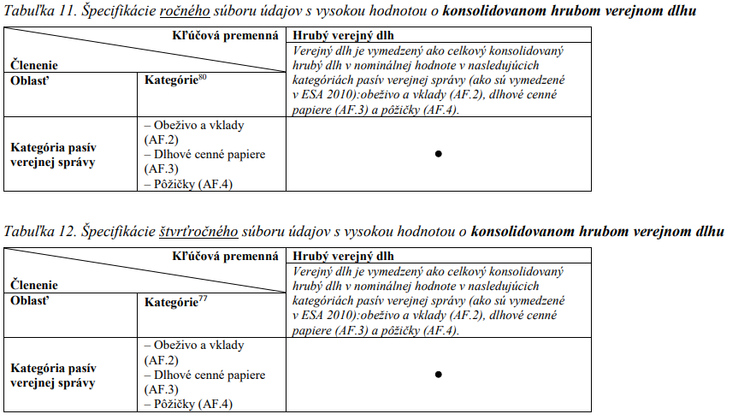
OZNAČENIE | IDENTIFIKAČNÉ ATRIBÚTY
IA_1 | Názov súboru údajov s vysokou hodnotou
IA_2 | Označenie súboru údajov s vysokou hodnotou podľa Nariadenia | Konsolidovaný hrubý verejný dlh
IA_3 | Vlastník
IA_4 | Poskytovateľ
IA_5 | Tematická kategória | Štatistika

 |  | Mapovacia fáza
OZNAČENIE | VŠEOBECNÉ ATRIBÚTY | Odpoveď | Vysvetlenie
VA_1 | Dostupné bezplatne?
VA_2 | Udelená výnimka z poskytovania súboru údajov bezplatne?
VA_3 | Aká licencia je uplatňovaná na opakované použitie súboru údajov?
VA_4 | Strojovo čitateľný formát?
VA_5 | Poskytované prostredníctvom API?
VA_6 | Sú stanovené podmienky používania rozhrania API?
VA_7 | Sú zverejnené podmienky používania API?
VA_8 | Sú podmienky používania API dostupné v ľudským okom čitateľnom formáte?
VA_9 | Sú podmienky používania API dostupné v strojovo čitateľnom formáte?
VA_10 | Je k podmienkam používania rozhrania API priložená dokumentácia rozhrania API?
VA_11 | Je dokumentácia rozhrania API v otvorenom formáte?
VA_12 | Je dokumentácia rozhrania API v ľudským okom čitateľnom formáte?
VA_13 | Je dokumentácia rozhrania API v strojovo čitateľnom formáte?
VA_14 | Sú stanovené kritériá kvality služby (výkon, kapacita, dostupnosť)?
VA_15 | Sú zverejnené kritériá kvality služby (výkon, kapacita, dostupnosť)?
VA_16 | Je určený kontaktný bod pre otázky a záležitosti týkajúce sa rozhrania API?
VA_17 | Obsahuje súbor údajov v metaúdajoch označenie ako súbor údajov s vysokou hodnotou?
VA_18 | Poskytované na hromadné stiahnutie?
VA_19 | Online odkaz na metaúdaje?
VA_20 | Trvalý odkaz na podmienky udelenia licencie na opakované použitie?
VA_21 | Trvalý odkaz na rozhranie API?

ŠPECIFICKÉ ATRIBÚTY | CIEĽOVÝ STAV | ODPOVEĎ
Kľúčové premenné | Kapitola I nariadenia Rady (ES) č. 479/2009 Nariadenie (EÚ) č. 549/2013 (pre zahrnuté premenné pozri ďalej tabuľky 11 a 12 nižšie)
Frekvencia | Tak často, ako je to vyžadované v príslušnej legislatíve.
Opakované použitie | Za podmienok licencie Creative Commons BY 4.0, alebo inej rovnocennej alebo menej reštriktívnej otvorenej licencie.
Formát | Vo formáte CSV, XML (SDMX), JSON alebo inom verejne dokumentovanom, otvorenom, strojovo čitateľnom formáte .uznávanom v Únii alebo medzinárodne.
API | Áno.
Hromadné stiahnutie | Áno.
Metaúdaje opisujúce súbor údajov | Metaúdaje, ktoré opisujú súbor údajov, sú prístupné v podobe dobre vyvinutého štruktúrovaného súboru obsahujúceho aspoň opis štatistických údajov, štatistických konceptov, metodológií a informácií o kvalite údajov.
Dokumentácia | Súbory údajov sú opísané v kompletnej a verejne dostupnej online dokumentácii, ktorá opisuje aspoň štruktúru údajov a ich sémantiku.
Slovníky/taxonómie | V súboroch údajov sa používajú, tam kde je to možné, verejne zdokumentované kontrolované slovníky a taxonómie uznávané medzinárodne alebo v Únii.

Populacia
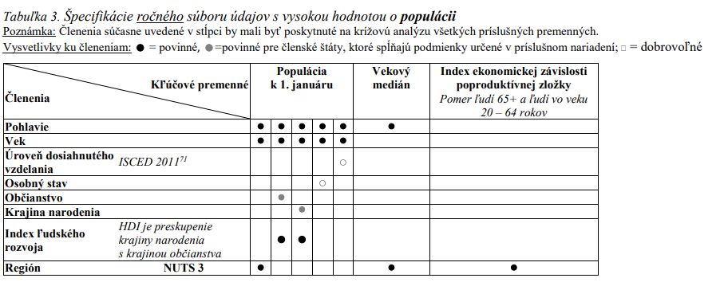
OZNAČENIE | IDENTIFIKAČNÉ ATRIBÚTY
IA_1 | Názov súboru údajov s vysokou hodnotou
IA_2 | Označenie súboru údajov s vysokou hodnotou podľa Nariadenia | Populácia
IA_3 | Vlastník
IA_4 | Poskytovateľ
IA_5 | Tematická kategória | Štatistika

 |  | Mapovacia fáza
OZNAČENIE | VŠEOBECNÉ ATRIBÚTY | Odpoveď | Vysvetlenie
VA_1 | Dostupné bezplatne?
VA_2 | Udelená výnimka z poskytovania súboru údajov bezplatne?
VA_3 | Aká licencia je uplatňovaná na opakované použitie súboru údajov?
VA_4 | Strojovo čitateľný formát?
VA_5 | Poskytované prostredníctvom API?
VA_6 | Sú stanovené podmienky používania rozhrania API?
VA_7 | Sú zverejnené podmienky používania API?
VA_8 | Sú podmienky používania API dostupné v ľudským okom čitateľnom formáte?
VA_9 | Sú podmienky používania API dostupné v strojovo čitateľnom formáte?
VA_10 | Je k podmienkam používania rozhrania API priložená dokumentácia rozhrania API?
VA_11 | Je dokumentácia rozhrania API v otvorenom formáte?
VA_12 | Je dokumentácia rozhrania API v ľudským okom čitateľnom formáte?
VA_13 | Je dokumentácia rozhrania API v strojovo čitateľnom formáte?
VA_14 | Sú stanovené kritériá kvality služby (výkon, kapacita, dostupnosť)?
VA_15 | Sú zverejnené kritériá kvality služby (výkon, kapacita, dostupnosť)?
VA_16 | Je určený kontaktný bod pre otázky a záležitosti týkajúce sa rozhrania API?
VA_17 | Obsahuje súbor údajov v metaúdajoch označenie ako súbor údajov s vysokou hodnotou?
VA_18 | Poskytované na hromadné stiahnutie?
VA_19 | Online odkaz na metaúdaje?
VA_20 | Trvalý odkaz na podmienky udelenia licencie na opakované použitie?
VA_21 | Trvalý odkaz na rozhranie API?

ŠPECIFICKÉ ATRIBÚTY | CIEĽOVÝ STAV | ODPOVEĎ
Kľúčové premenné | Nariadenie (EÚ) č. 1260/2013 Vykonávacie nariadenie (EÚ) č. 205/2014 Nariadenie (ES) č. 862/2007 Nariadenie (EÚ) č. 351/2010 (pre zahrnuté premenné pozri ďalej tabuľku 3 nižšie)
Frekvencia | Tak často, ako je to vyžadované v príslušnej legislatíve.
Opakované použitie | Za podmienok licencie Creative Commons BY 4.0, alebo inej rovnocennej alebo menej reštriktívnej otvorenej licencie.
Formát | Vo formáte CSV, XML (SDMX), JSON alebo inom verejne dokumentovanom, otvorenom, strojovo čitateľnom formáte .uznávanom v Únii alebo medzinárodne.
API | Áno.
Hromadné stiahnutie | Áno.
Metaúdaje opisujúce súbor údajov | Metaúdaje, ktoré opisujú súbor údajov, sú prístupné v podobe dobre vyvinutého štruktúrovaného súboru obsahujúceho aspoň opis štatistických údajov, štatistických konceptov, metodológií a informácií o kvalite údajov.
Dokumentácia | Súbory údajov sú opísané v kompletnej a verejne dostupnej online dokumentácii, ktorá opisuje aspoň štruktúru údajov a ich sémantiku.
Slovníky/taxonómie | V súboroch údajov sa používajú, tam kde je to možné, verejne zdokumentované kontrolované slovníky a taxonómie uznávané medzinárodne alebo v Únii.

Chudoba
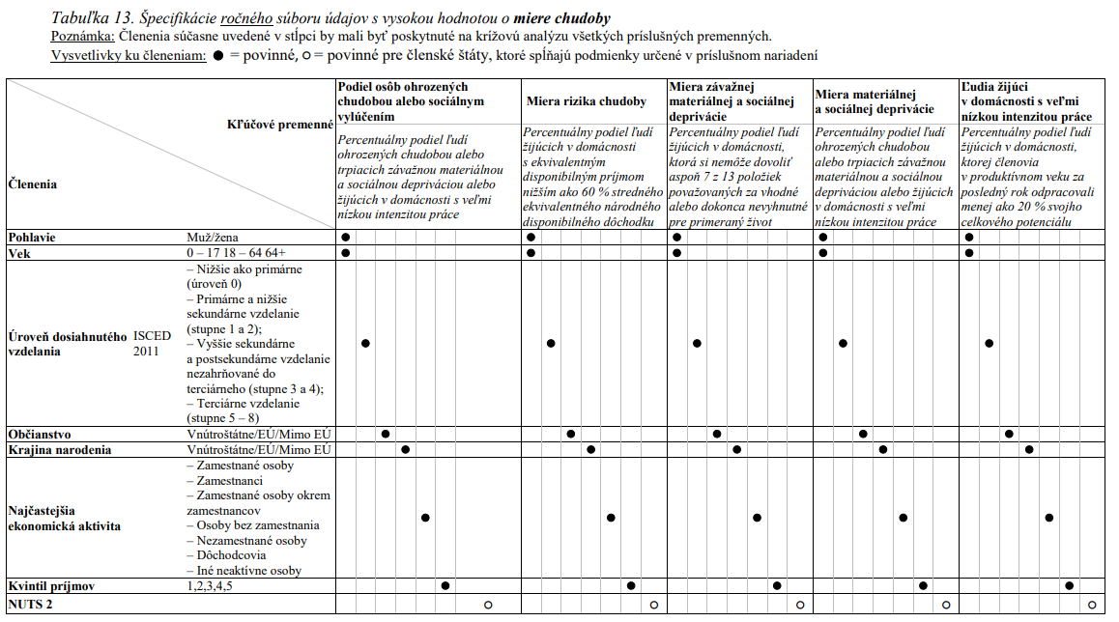
OZNAČENIE | IDENTIFIKAČNÉ ATRIBÚTY
IA_1 | Názov súboru údajov s vysokou hodnotou
IA_2 | Označenie súboru údajov s vysokou hodnotou podľa Nariadenia | Chudoba
IA_3 | Vlastník
IA_4 | Poskytovateľ
IA_5 | Tematická kategória | Štatistika

 |  | Mapovacia fáza
OZNAČENIE | VŠEOBECNÉ ATRIBÚTY | Odpoveď | Vysvetlenie
VA_1 | Dostupné bezplatne?
VA_2 | Udelená výnimka z poskytovania súboru údajov bezplatne?
VA_3 | Aká licencia je uplatňovaná na opakované použitie súboru údajov?
VA_4 | Strojovo čitateľný formát?
VA_5 | Poskytované prostredníctvom API?
VA_6 | Sú stanovené podmienky používania rozhrania API?
VA_7 | Sú zverejnené podmienky používania API?
VA_8 | Sú podmienky používania API dostupné v ľudským okom čitateľnom formáte?
VA_9 | Sú podmienky používania API dostupné v strojovo čitateľnom formáte?
VA_10 | Je k podmienkam používania rozhrania API priložená dokumentácia rozhrania API?
VA_11 | Je dokumentácia rozhrania API v otvorenom formáte?
VA_12 | Je dokumentácia rozhrania API v ľudským okom čitateľnom formáte?
VA_13 | Je dokumentácia rozhrania API v strojovo čitateľnom formáte?
VA_14 | Sú stanovené kritériá kvality služby (výkon, kapacita, dostupnosť)?
VA_15 | Sú zverejnené kritériá kvality služby (výkon, kapacita, dostupnosť)?
VA_16 | Je určený kontaktný bod pre otázky a záležitosti týkajúce sa rozhrania API?
VA_17 | Obsahuje súbor údajov v metaúdajoch označenie ako súbor údajov s vysokou hodnotou?
VA_18 | Poskytované na hromadné stiahnutie?
VA_19 | Online odkaz na metaúdaje?
VA_20 | Trvalý odkaz na podmienky udelenia licencie na opakované použitie?
VA_21 | Trvalý odkaz na rozhranie API?

ŠPECIFICKÉ ATRIBÚTY | CIEĽOVÝ STAV | ODPOVEĎ
Kľúčové premenné | Nariadenie Európskeho parlamentu a Rady (EÚ) 2019/1700 Vykonávacie nariadenie Komisie (EÚ) 2019/2180 Vykonávacie nariadenie Komisie (EÚ) 2019/2181 Vykonávacie nariadenie Komisie (EÚ) 2019/2242 (pre zahrnuté premenné pozri ďalej tabuľku 13 nižšie)
Frekvencia | Tak často, ako je to vyžadované v príslušnej legislatíve.
Opakované použitie | Za podmienok licencie Creative Commons BY 4.0, alebo inej rovnocennej alebo menej reštriktívnej otvorenej licencie.
Formát | Vo formáte CSV, XML (SDMX), JSON alebo inom verejne dokumentovanom, otvorenom, strojovo čitateľnom formáte .uznávanom v Únii alebo medzinárodne.
API | Áno.
Hromadné stiahnutie | Áno.
Metaúdaje opisujúce súbor údajov | Metaúdaje, ktoré opisujú súbor údajov, sú prístupné v podobe dobre vyvinutého štruktúrovaného súboru obsahujúceho aspoň opis štatistických údajov, štatistických konceptov, metodológií a informácií o kvalite údajov.
Dokumentácia | Súbory údajov sú opísané v kompletnej a verejne dostupnej online dokumentácii, ktorá opisuje aspoň štruktúru údajov a ich sémantiku.
Slovníky/taxonómie | V súboroch údajov sa používajú, tam kde je to možné, verejne zdokumentované kontrolované slovníky a taxonómie uznávané medzinárodne alebo v Únii.

Zamestnanost
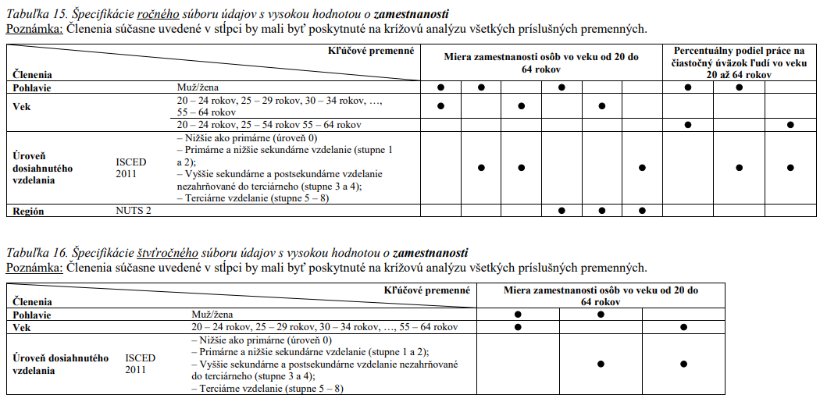
OZNAČENIE | IDENTIFIKAČNÉ ATRIBÚTY
IA_1 | Názov súboru údajov s vysokou hodnotou
IA_2 | Označenie súboru údajov s vysokou hodnotou podľa Nariadenia | Zamestnanosť
IA_3 | Vlastník
IA_4 | Poskytovateľ
IA_5 | Tematická kategória | Štatistika

 |  | Mapovacia fáza
OZNAČENIE | VŠEOBECNÉ ATRIBÚTY | Odpoveď | Vysvetlenie
VA_1 | Dostupné bezplatne?
VA_2 | Udelená výnimka z poskytovania súboru údajov bezplatne?
VA_3 | Aká licencia je uplatňovaná na opakované použitie súboru údajov?
VA_4 | Strojovo čitateľný formát?
VA_5 | Poskytované prostredníctvom API?
VA_6 | Sú stanovené podmienky používania rozhrania API?
VA_7 | Sú zverejnené podmienky používania API?
VA_8 | Sú podmienky používania API dostupné v ľudským okom čitateľnom formáte?
VA_9 | Sú podmienky používania API dostupné v strojovo čitateľnom formáte?
VA_10 | Je k podmienkam používania rozhrania API priložená dokumentácia rozhrania API?
VA_11 | Je dokumentácia rozhrania API v otvorenom formáte?
VA_12 | Je dokumentácia rozhrania API v ľudským okom čitateľnom formáte?
VA_13 | Je dokumentácia rozhrania API v strojovo čitateľnom formáte?
VA_14 | Sú stanovené kritériá kvality služby (výkon, kapacita, dostupnosť)?
VA_15 | Sú zverejnené kritériá kvality služby (výkon, kapacita, dostupnosť)?
VA_16 | Je určený kontaktný bod pre otázky a záležitosti týkajúce sa rozhrania API?
VA_17 | Obsahuje súbor údajov v metaúdajoch označenie ako súbor údajov s vysokou hodnotou?
VA_18 | Poskytované na hromadné stiahnutie?
VA_19 | Online odkaz na metaúdaje?
VA_20 | Trvalý odkaz na podmienky udelenia licencie na opakované použitie?
VA_21 | Trvalý odkaz na rozhranie API?

ŠPECIFICKÉ ATRIBÚTY | CIEĽOVÝ STAV | ODPOVEĎ
Kľúčové premenné | Nariadenie (EÚ) 2019/1700 Vykonávacie nariadenie Komisie (EÚ) 2019/2240 (pre zahrnuté premenné pozri ďalej tabuľku 15 a 16 nižšie)
Frekvencia | Tak často, ako je to vyžadované v príslušnej legislatíve.
Opakované použitie | Za podmienok licencie Creative Commons BY 4.0, alebo inej rovnocennej alebo menej reštriktívnej otvorenej licencie.
Formát | Vo formáte CSV, XML (SDMX), JSON alebo inom verejne dokumentovanom, otvorenom, strojovo čitateľnom formáte .uznávanom v Únii alebo medzinárodne.
API | Áno.
Hromadné stiahnutie | Áno.
Metaúdaje opisujúce súbor údajov | Metaúdaje, ktoré opisujú súbor údajov, sú prístupné v podobe dobre vyvinutého štruktúrovaného súboru obsahujúceho aspoň opis štatistických údajov, štatistických konceptov, metodológií a informácií o kvalite údajov.
Dokumentácia | Súbory údajov sú opísané v kompletnej a verejne dostupnej online dokumentácii, ktorá opisuje aspoň štruktúru údajov a ich sémantiku.
Slovníky/taxonómie | V súboroch údajov sa používajú, tam kde je to možné, verejne zdokumentované kontrolované slovníky a taxonómie uznávané medzinárodne alebo v Únii.

Nezamestnanost
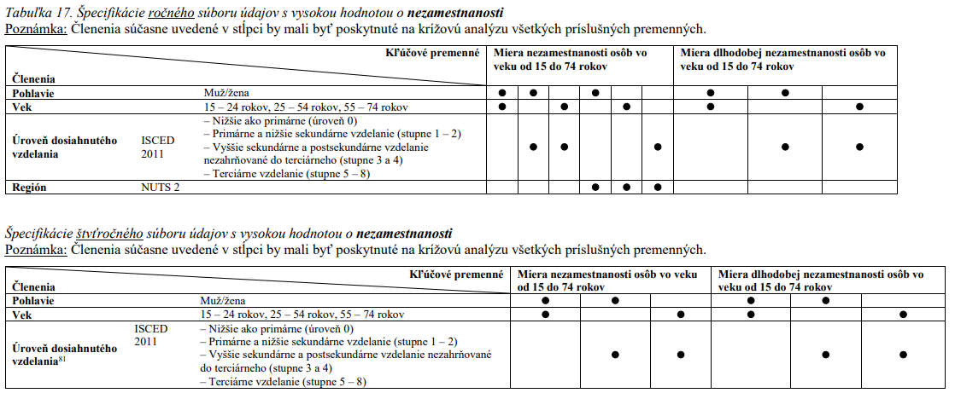
OZNAČENIE | IDENTIFIKAČNÉ ATRIBÚTY
IA_1 | Názov súboru údajov s vysokou hodnotou
IA_2 | Označenie súboru údajov s vysokou hodnotou podľa Nariadenia | Nezamestnanosť
IA_3 | Vlastník
IA_4 | Poskytovateľ
IA_5 | Tematická kategória | Štatistika

 |  | Mapovacia fáza
OZNAČENIE | VŠEOBECNÉ ATRIBÚTY | Odpoveď | Vysvetlenie
VA_1 | Dostupné bezplatne?
VA_2 | Udelená výnimka z poskytovania súboru údajov bezplatne?
VA_3 | Aká licencia je uplatňovaná na opakované použitie súboru údajov?
VA_4 | Strojovo čitateľný formát?
VA_5 | Poskytované prostredníctvom API?
VA_6 | Sú stanovené podmienky používania rozhrania API?
VA_7 | Sú zverejnené podmienky používania API?
VA_8 | Sú podmienky používania API dostupné v ľudským okom čitateľnom formáte?
VA_9 | Sú podmienky používania API dostupné v strojovo čitateľnom formáte?
VA_10 | Je k podmienkam používania rozhrania API priložená dokumentácia rozhrania API?
VA_11 | Je dokumentácia rozhrania API v otvorenom formáte?
VA_12 | Je dokumentácia rozhrania API v ľudským okom čitateľnom formáte?
VA_13 | Je dokumentácia rozhrania API v strojovo čitateľnom formáte?
VA_14 | Sú stanovené kritériá kvality služby (výkon, kapacita, dostupnosť)?
VA_15 | Sú zverejnené kritériá kvality služby (výkon, kapacita, dostupnosť)?
VA_16 | Je určený kontaktný bod pre otázky a záležitosti týkajúce sa rozhrania API?
VA_17 | Obsahuje súbor údajov v metaúdajoch označenie ako súbor údajov s vysokou hodnotou?
VA_18 | Poskytované na hromadné stiahnutie?
VA_19 | Online odkaz na metaúdaje?
VA_20 | Trvalý odkaz na podmienky udelenia licencie na opakované použitie?
VA_21 | Trvalý odkaz na rozhranie API?

ŠPECIFICKÉ ATRIBÚTY | CIEĽOVÝ STAV | ODPOVEĎ
Kľúčové premenné | Nariadenie (EÚ) 2019/1700 Vykonávacie nariadenie Komisie (EÚ) 2019/2240 (pre zahrnuté premenné pozri ďalej tabuľku 17 nižšie)
Frekvencia | Tak často, ako je to vyžadované v príslušnej legislatíve.
Opakované použitie | Za podmienok licencie Creative Commons BY 4.0, alebo inej rovnocennej alebo menej reštriktívnej otvorenej licencie.
Formát | Vo formáte CSV, XML (SDMX), JSON alebo inom verejne dokumentovanom, otvorenom, strojovo čitateľnom formáte .uznávanom v Únii alebo medzinárodne.
API | Áno.
Hromadné stiahnutie | Áno.
Metaúdaje opisujúce súbor údajov | Metaúdaje, ktoré opisujú súbor údajov, sú prístupné v podobe dobre vyvinutého štruktúrovaného súboru obsahujúceho aspoň opis štatistických údajov, štatistických konceptov, metodológií a informácií o kvalite údajov.
Dokumentácia | Súbory údajov sú opísané v kompletnej a verejne dostupnej online dokumentácii, ktorá opisuje aspoň štruktúru údajov a ich sémantiku.
Slovníky/taxonómie | V súboroch údajov sa používajú, tam kde je to možné, verejne zdokumentované kontrolované slovníky a taxonómie uznávané medzinárodne alebo v Únii.

